Аркуш1
equivalence partitioning
Ввести "Кобзар" в поле пошуку книги
Ввести назву книги з помилкою "Кбзар" в поле пошуку
Зареєструватись ввівши пароль на шість символів | Ім'я: Богдана. Прізвище: Юрченко. Мобільний: +380999999999. Емейл: yuko23neei@gmail.com. Пароль: hfh28_
Зареєструватись ввівши пароль на вісім символів | Ім'я: Богдана. Прізвище: Юрченко. Мобільний: +380999999999. Емейл: yuko23neei@gmail.com. Пароль: hfh28_23

boundary values
Змінити номер телефону. Ввести номер з 13 символів (з кодом країни) | 380996669966
Змінити номер телефону. Ввести номер з 12 символів (з кодом країни) | 38099666996
Змінити номер телефону. Ввести номер з 14 символів (з кодом країни) | 3809966699666

decision table
Введено ім'я |  | 0 | 0 | 0 | 0 | 0 | 0 | 0 | 0 | 1 | 1 | 1 | 1 | 1 | 1 | 1 | 1
Введено прізвище |  | 0 | 0 | 0 | 0 | 1 | 1 | 1 | 1 | 0 | 0 | 0 | 0 | 1 | 1 | 1 | 1
Введено номер телефону |  | 0 | 0 | 1 | 1 | 0 | 0 | 1 | 1 | 0 | 0 | 1 | 1 | 0 | 0 | 1 | 1
Введено електронну пошту |  | 0 | 1 | 0 | 1 | 0 | 1 | 0 | 1 | 0 | 1 | 0 | 1 | 0 | 1 | 0 | 1
Результат: |  | 0 | 0 | 0 | 0 | 0 | 0 | 0 | 0 | 0 | 1

pairwise testing
 |  | Generated Pairwise
 |  | 1 | Паперова | В наявності | Кріон | Українська
 |  | 2 | Електронна | Відправимо сьогодні | Кріон | Англійська
 |  | 3 | Електронна | В наявності | Еталон | Українська
 |  | 4 | Електронна | Відправимо сьогодні | Фоліант | Українська
 |  | 5 | Електронна | В наявності | Фоліо | Англійська
 |  | 6 | Паперова | В наявності | Фоліант | Англійська
 |  | 7 | Паперова | Відправимо сьогодні | Фоліо | Українська
 |  | 8 | Паперова | В наявності | Адеф | Англійська
 |  | 9 | Паперова | Відправимо сьогодні | Еталон | Українська
 |  | 10 | Електронна | Відправимо сьогодні | Адеф | Українська
 |  | 11 | Електронна | В наявності | Кріон | Українська
 |  | 12 | Електронна | В наявності | Еталон | Англійська
 |  | 13 | Паперова | В наявності | Еталон | Українська
 |  | 14 | Паперова | В наявності | Адеф | Українська
 |  | 15 | Паперова | Відправимо сьогодні | Кріон | Англійська

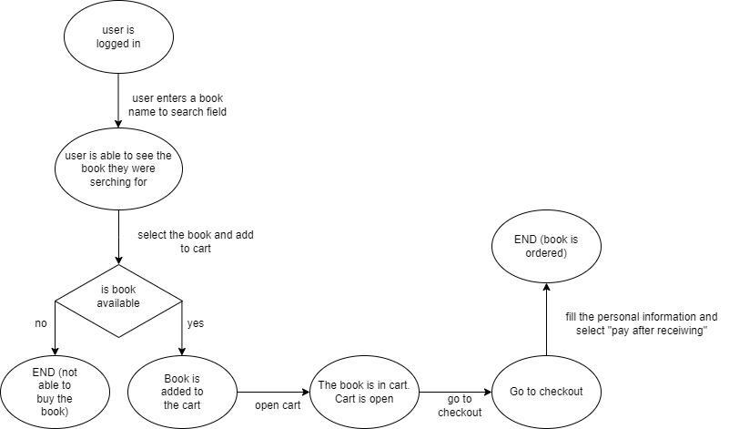
state transition diagram
Провести пошук товару за іменем
Додати книгу в кошик якщо вона в наявності
Додати книгу в кошик якщо вона НЕ в наявності
Перевірити що книга додана у кошик
Оформити замовлення заповнивши всі поля і обравши оплату 'накладний платіж'

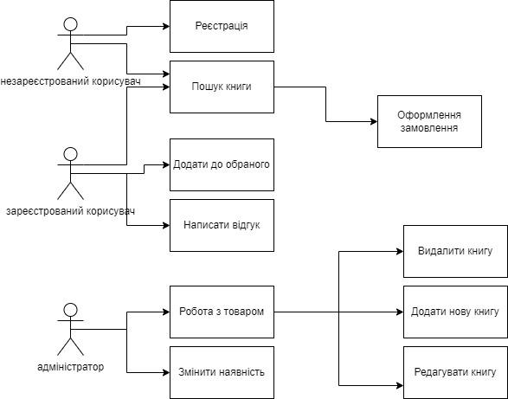
use case diagram
Перевірити, що незареєстрований користувач не може написати відгук до книги
Перевірити, що не зареєстрований користувач не може додати книгу до обраного
Перевірити, що покупець не може змінити наявність книги
Перевірити, що продавець не може оформити замовлення

Error guessing
У фільтр товару за ціною ввести більшу ціну в поле "від" і меншу ціну в поле "до"
Вести неіснуючу назву книги в пошук
Спробувати вийти в систему з невірним паролем

